Worksheet
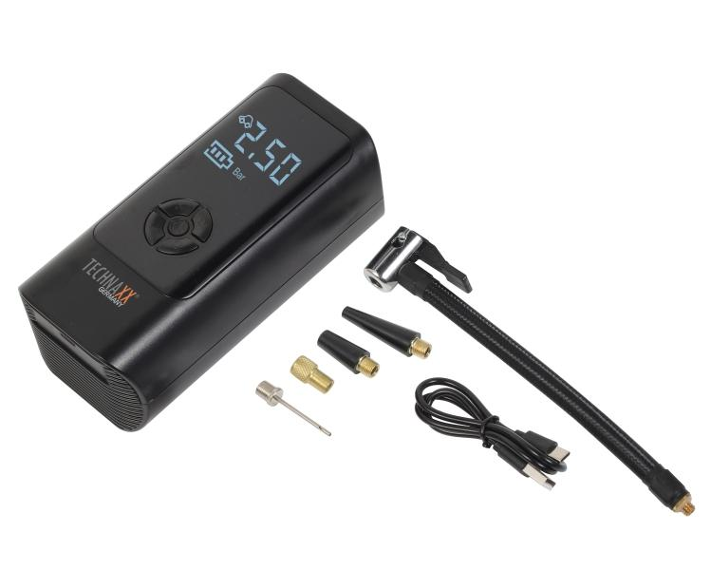
Technaxx Akku Luftkompressor TX-370

Artikelnummer | 5394 |  | VE | 8
EAN | 4260101731135 |  | Stück pro Palette | 384
Zollnummer | 8414801190 |  | Lagen Pro Palette | Keine Angabe

Abmessungen - Artikel
Länge(cm) | Breite(cm) | Höhe(cm) | Gewicht(g)
16.5 | 8.2 | 6.2 | 477

Abmessungen - Artikelverpackung
Länge(cm) | Breite(cm) | Höhe(cm) | Leergewicht(g) | Gewicht(g) Artikel+Verpackung
19.8 | 16.6 | 8.2 | 83 | 666

Abmessungen - VE Karton (Masterkarton)
Länge(cm) | Breite(cm) | Höhe(cm) | Gewicht(g)
41 | 35 | 18 | 5900

Verpackung - Bestandteile
Rest Zubehör (g) | Papier/Pappe (g) | Styropor (g) | Kunstst. Hohlkörper(g) | Kunstst. Folien(g) | Materialverbunde (g)
36 | 0 | 14 | 0 | 4 | 0

Batterie- / Akkuinformationen
Batterie-benötigt | Batterie enthalten | Batterie-Typ | Batterie-System(Art)
Ja | Ja | Akku | Li-Ion - Lithium-Ionen-Akku
Anzahl(stk.) | Gewicht/Stk.(g) | Energiedichte(WH/Kg) | Leistung(WH)
1 | 45 | 123.33 | 5.55

Lithium Baterie
Energiegehalt | Gewicht (Kg)
0 | 0

Weiterführende Informationen
Technaxx Reseller Portal

